DanhSach
STT | Họ tên thí sinh | Ngày sinh | Số căn cước | Hạng GPLX | Số tiền | Mã QR
1 | LÊ VĂN SỚM | 20/10/1986 | 083086001397 | CE | 745.000 | 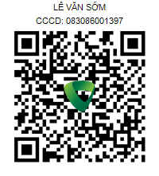
2 | LÊ VĂN BẮC | 20/09/1995 | 037095010891 | CE | 745.000 | 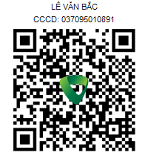
3 | BÙI AN BÌNH | 14/06/1990 | 075090005677 | CE | 745.000 | 
4 | TẠ QUỐC ĐẠT | 21/01/1987 | 082087019978 | CE | 745.000 | 
5 | NGUYỄN VĂN HẢI | 05/05/1990 | 087090016989 | CE | 745.000 | 
6 | NGUYỄN LÊ HÙNG | 14/04/1984 | 075084010477 | CE | 745.000 | 
7 | BÙI VĂN VINH | 01/01/1975 | 082075017891 | CE | 745.000 | 
8 | BÙI CÔNG ÁNH | 11/09/1989 | 036089008214 | CE | 745.000 | 
9 | TRỊNH THÁI DƯƠNG | 18/11/2000 | 091200002041 | CE | 745.000 | 
10 | TRẦN HOÀI NAM | 08/02/1995 | 035095002169 | CE | 745.000 | 
11 | TRƯƠNG ĐÌNH VẼ | 29/07/1995 | 046095012849 | CE | 745.000 | 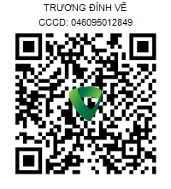
12 | NGUYỄN QUỐC CƯỜNG | 12/06/1998 | 072098003289 | CE | 745.000 | 
13 | NGUYỄN VÕ TRƯỜNG GIANG | 23/09/2000 | 080200013035 | CE | 745.000 | 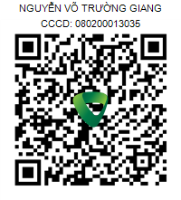
14 | NGUYỄN TRỌNG NGHĨA | 21/12/1996 | 080096002691 | CE | 745.000 | 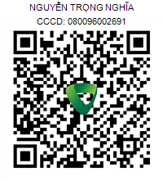
15 | VÕ THẾ ANH | 11/01/1985 | 075085007743 | CE | 745.000 | 
16 | LÊ LONG HỒ | 28/09/1994 | 082094011598 | CE | 745.000 | 
17 | TRẦN LÊ ANH BẢO | 08/06/1990 | 080090000090 | CE | 745.000 | 
18 | TRẦN THẾ VĨ | 07/03/2000 | 095200005269 | CE | 745.000 | 
19 | BÙI THANH NAM | 26/03/1998 | 074098001630 | CE | 745.000 | 
20 | LÊ HUỲNH DƯƠNG | 26/11/1985 | 079085017700 | CE | 745.000 | 
21 | TRẦN TRƯỜNG GIANG | 14/10/1988 | 084088006562 | CE | 745.000 | 
22 | NGUYỄN PHI LONG | 25/09/1984 | 079084006173 | CE | 745.000 | 
23 | LÊ HOÀNG ANH | 01/06/2000 | 072200000149 | CE | 745.000 | 
24 | LÊ TẤN CÔNG | 01/01/1989 | 060089009726 | CE | 745.000 | 
25 | PHAN VĂN CƯỜNG | 02/02/1986 | 052086004710 | CE | 745.000 | 
26 | NGUYỄN VĂN ĐIỆP | 12/09/1993 | 075093022656 | CE | 745.000 | 
27 | NGUYỄN MINH HOÀNG | 01/12/1996 | 075096008100 | CE | 745.000 | 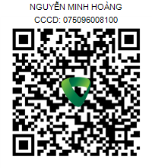
28 | NGUYỄN VĂN LINH | 04/02/1992 | 040092041994 | CE | 745.000 | 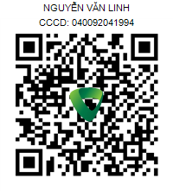
29 | HUỲNH MINH NGHĨA | 05/05/1999 | 072099003989 | CE | 745.000 | 
30 | HUỲNH NGỌC PHÁT | 13/01/1995 | 089095007855 | CE | 745.000 | 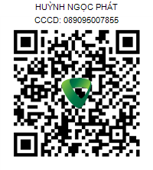
31 | PHẠM BÁ PHI | 09/12/1994 | 075094003023 | CE | 745.000 | 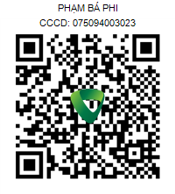
32 | NGUYỄN VĂN PHÓ | 24/01/1997 | 052097006498 | CE | 745.000 | 
33 | NGUYỄN VĂN SỸ | 10/02/1984 | 035084005549 | CE | 745.000 | 
34 | TRỊNH VĂN TÀI | 22/07/1985 | 094085019638 | CE | 745.000 | 
35 | ĐỖ HOÀNG TÂM | 14/04/1991 | 075091021423 | CE | 745.000 | 
36 | NGUYỄN THANH TÂM | 09/05/1980 | 079080008108 | CE | 745.000 | 
37 | VÕ HỒNG THÁI | 15/04/1993 | 092093013249 | CE | 745.000 | 
38 | PHAN VĂN TOÀN | 01/01/1991 | 092091008730 | CE | 745.000 | 
39 | CHÂU NGỌC TRUYỀN | 15/07/1997 | 082097007561 | CE | 745.000 | 
40 | LỮ VĂN BÌNH | 13/01/1985 | 075085015790 | CE | 745.000 | 
41 | NGUYỄN ĐƯƠNG | 20/02/1995 | 045095010496 | CE | 745.000 | 
42 | TRẦN VĂN GIAO | 08/12/1995 | 091095018178 | CE | 745.000 | 
43 | PHẠM VĂN HẢI | 08/11/1987 | 072087010955 | CE | 745.000 | 
44 | NGUYỄN TRỌNG HOÀNG | 26/02/1994 | 075094015470 | CE | 745.000 | 
45 | CAO HOÀNG HUY | 06/10/1996 | 077096005664 | CE | 745.000 | 
46 | NGUYỄN NHƯ HUỲNH | 11/08/1991 | 084091007094 | CE | 745.000 | 
47 | NGUYỄN SƠN LÂM | 15/03/1997 | 075097012196 | CE | 745.000 | 
48 | HỒ VĂN LIỆT | 08/06/1980 | 089080009677 | CE | 745.000 | 
49 | HUỲNH TẤN PHÁT | 05/05/1996 | 075096019458 | CE | 745.000 | 
50 | VÕ KIM QUANG | 05/10/1996 | 045096005051 | CE | 745.000 | 
51 | NGUYỄN ĐỨC QUÝ | 02/01/1996 | 066096006827 | CE | 745.000 | 
52 | PHAN THÁI SANH | 04/10/1985 | 095085005040 | CE | 745.000 | 
53 | NGUYỄN THANH SƠN | 29/01/1986 | 083086010912 | CE | 745.000 | 
54 | NGÔ VĂN TRÍ | 09/09/1983 | 077083001652 | CE | 745.000 | 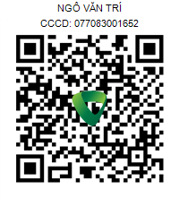
55 | NGUYỄN QUANG CẢNH | 12/04/1992 | 042092019434 | CE | 745.000 | 
56 | NGUYỄN XUÂN TÌNH | 11/05/2001 | 042201003211 | CE | 745.000 | 
57 | NGUYỄN TRỌNG TỨ | 25/07/1995 | 042095013722 | CE | 745.000 | 
58 | VŨ QUYẾT CHIẾN | 26/05/1990 | 036090015813 | CE | 745.000 | 
59 | VŨ VIẾT THẮNG | 06/07/1995 | 030095007557 | CE | 745.000 | 
60 | ĐỖ ĐỨC MINH | 20/06/1988 | 075088010467 | CE | 745.000 | 
61 | LÊ TUẤN VŨ | 09/11/1997 | 072097002068 | CE | 745.000 | 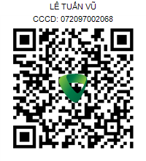
62 | NGUYỄN TRUNG THÀNH | 31/07/1991 | 079091021092 | CE | 745.000 | 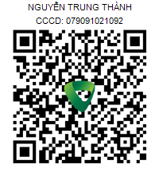
63 | LÊ HOÀNG THUẬT | 08/07/1992 | 072092003407 | CE | 745.000 | 
64 | THIỀU NGỌC CHUNG | 15/11/2000 | 038200001311 | CE | 745.000 | 
65 | NGUYỄN DUY TÂN | 03/07/1984 | 080084013584 | CE | 745.000 | 
66 | LÊ HỨA NHẬT THANH | 11/03/1999 | 082099001073 | CE | 745.000 | 
67 | HOÀNG ĐÌNH DUY | 26/09/1990 | 070090008029 | CE | 745.000 | 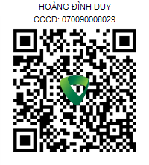
68 | HOÀNG ANH QUANG | 24/09/1998 | 070098005907 | CE | 745.000 | 
69 | ĐÀO VĂN CHINH | 15/03/1977 | 036077036374 | CE | 745.000 | 
70 | ĐỖ DUY HIẾU | 27/10/1982 | 052082012128 | CE | 745.000 | 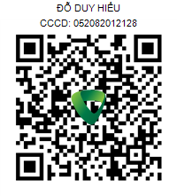
71 | NGUYỄN VĂN HUY | 01/10/2000 | 038200026925 | CE | 745.000 | 
72 | LÊ VĨNH LÂM | 12/03/1983 | 086083006912 | CE | 745.000 | 
73 | THẠCH TIỀN | 05/10/1980 | 084080011812 | CE | 745.000 | 
74 | HUỲNH VĂN TRƯỜNG | 20/11/1994 | 082094000874 | CE | 745.000 | 
75 | HUỲNH VĂN TÂN | 17/04/1988 | 082088006015 | CE | 745.000 | 

